1.IDENTIFICACION
INFORMACIÓN GENERAL |  | INFORMACIÓN DEL ESTUDIO RESPECTIVO
 |  | NODO NÚMERO |  |  |  |  | 26484
 |  | INFORME NÚMERO |  |  |  |  | 1279
CONTRATISTA | UNIÓN TEMPORAL MOVILIDAD 2014 | ORDEN DE TRABAJO No. |  |  |  |  | PROGRAMACION BASICA
 |  | FECHA DE LA ORDEN DE TRABAJO |  |  |  |  | -
 |  | FECHA DE LA TOMA DE INFORMACIÓN |  |  |  |  | 240714
 |  | DÌA DE LA SEMANA
OBJETO DEL CONTRATO | REALIZAR LA TOMA DE INFORMACIÓN DE CAMPO, COMO INSUMO DEL PROGRAMA DE MONITOREO, SEGUIMIENTO Y PLANEACIÓN DEL TRÁNSITO Y EL TRANSPORTE DE BOGOTA D.C | TIPO DE ESTUDIO |  |  |  |  | VOLÚMENES POR TIPO DE VEHÍCULO DISCRIMINANDO CAMIONES
 |  | NOMBRE DEL ARCHIVO |  |  |  |  | 26484_KR_68B_X_AC_24_Y_AC_24A_140724_VOL_V1.xlsx
 |  | CÓDIGO DEL ESTUDIO |  |  |  |  | VOL
 |  | LUGAR DE LA TOMA DE INFORMACIÓN
NÚMERO DE CONTRATO | 2072-2013 | COORDENADA X |  |  |  |  | LONGITUD
 |  | COORDENADA Y |  |  |  |  | LATITUD

FECHA DE INICIO DEL CONTRATO | 22-01-2014 | PROFESIONALES RESPONSABLES
 |  | CONSULTOR (DIRECTOR) |  |  |  |  | ING. MSC. SANDRA LUCIA NAVAS TEQUIA
 |  | CONSULTOR (COORDINADOR GENERAL) |  |  |  |  | ING. MSC. LUIS FERNANDO RUBIANO BARRERO
INTERVENTORÍA | UNIVERSIDAD NACIONAL DE COLOMBIA | CONSULTOR (EXPERTO EN TRÁNSITO Y TRANSPORTE) |  |  |  |  | ING. ESP. DIANA PAOLA PARADA
 |  | CONSULTOR (ING ANÀLISIS) |  |  |  |  | ING. JUAN MANUEL VILLAMARIN
 |  | INTERVENTORÍA (DIRECTOR) |  |  |  |  | ING. MSC. ARTURO ZARATE
 |  | INTERVENTORÍA (ESPECIALISTA) |  |  |  |  | ING. MSC. WILLIAM CASTRO
 |  | INTERVENTORÍA (RESIDENTE) |  |  |  |  | ING. JOSÉ EDWIN TORRES
OBJETO DEL CONTRATO | INTERVENTORÍA TÉCNICA, ADMINISTRATIVA Y FINANCIERA PARA LA TOMA DE INFORMACIÓN DE CAMPO COMO INSUMO DEL PROGRAMA DE MONITOREO, SEGUIMIENTO Y PLANEACIÓN DEL TRÁNSITO Y TRANSPORTE DE BOGOTÁ D.C. | SUPERVISOR SECRETARIA MOVILIDAD |  |  |  |  | ING. FABIAN GONZALEZ

 |  | VERSIONES DEL ESTUDIO
 |  | NÚMERO |  | FECHA | OBSERVACIONES
NÚMERO DE CONTRATO | 2072-2013 | Versión 0 |  | 01/08/2014
 |  | Versión 1 |  | 14/08/2014 | SE ATENDIERON OBSERVACIONES DE INTERVENTORÍA SEGÚN OFICIO FI-INT-CMTTUB14-426-14, SE DA RESPUESTA MEDIANTE OFICIO N° ICV-187-C-740. En la hoja 2 BASE se revisó la información para los movimientos, vehículos, capacidad, ocupación y periodos señalados, para el movimiento 3 en automóviles y en motos a las 04:45 horas la información registrada corresponde a la consignada en los formatos de campo. Para automóviles a las 12:15 horas el volumen registrado en livianos corresponde a una condición normal del tráfico dado el periodo del día. Para el movimiento 4 en bus especial a las 13:15 horas se presenta error de digitación realizándose la respectiva corrección. En la hoja 3. PROCESAMIENTO se muestra la información del Acceso Norte.
 |  | Versión 2
FECHA DE INICIO DEL CONTRATO | 21-01-2014 | Versión 3

 |  | DESCRIPCIÓN DE LA TOMA DE INFORMACIÓN
 |  | TIPO DE VEHÍCULO | FACTOR DE EQUIVALENCIA | MOVIMIENTOS AFORADOS |  |  | No. DE PERÍODOS | HORA
ESQUEMA |  |  |  | ACCESO | LENTA | RÁPIDA | HORARIO DEL PERÍODO No. 1 | 22:00-06:00
 |  | L | 1 | NORTE | 1 |  | HORARIO DEL PERÍODO No. 2 | 06:00-14:00
 |  | C | 2 | SUR | 2 |  | HORARIO DEL PERÍODO No. 3 | 14:00-22:00
 |  |  |  | OCCIDENTE | 3 |  | No. DE HORAS TOMADAS | 24
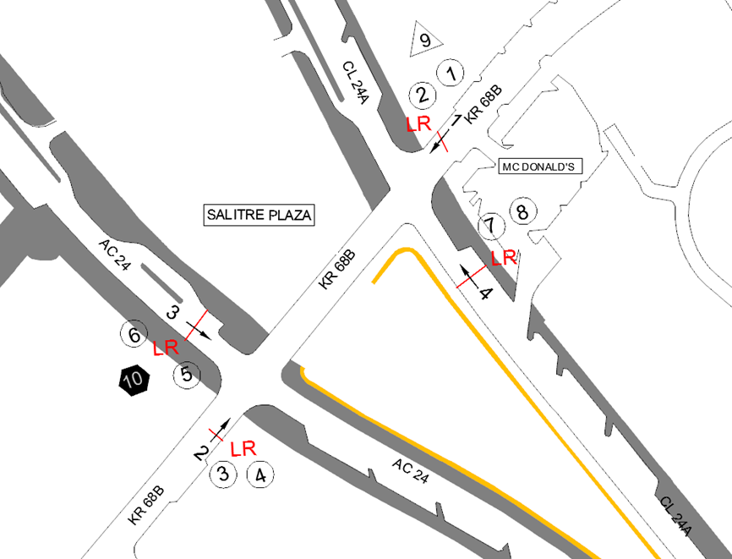
 |  | BT | 2 | ORIENTE | 4 |  | HORARIO DE LA TOMA DE INFORMACIÓN | 22:00-22:00
 |  | B | 2 |  |  |  | No. DE EQUIPOS UTILIZADOS | 10
 |  |  |  | OBSERVACIONES DE LA TOMA DE INFORMACIÒN
 |  | AL | 2 | OBSERVACION |  |  |  |  | ACCESO
 |  | AT | 2.5 | A LAS 06:45 HORAS SE PRESENTA UN INCREMENTO EN EL VOLUMEN DE LIVIANOS Y MOTOS POR HORA PICO |  |  |  |  | OCCIDENTE
 |  | BA | 2.5 | EN EL PERIODO DE LAS 08:00-08:30 HORAS SE PRESENTA LLUVIAS, SE DA UNA DISMINUCIÓN EN EL VOLUMEN DE MOTOS |  |  |  |  | OCCIDENTE
 |  | ESP | 2 | A LAS 07:45 HORAS DISMINUYE EL VOLUMEN DE LIVIANOS POR FINALIZACIÓN DE HORA PICO, SE PRESENTAN LLUVIAS DE 07:50 A 08:30 HORAS |  |  |  |  | ORIENTE
 |  | INT | 2 | A LAS 17:15 HORAS SE PRESENTA UN INCREMENTO EN EL VOLUMEN DE MOTOS POR HORA PICO |  |  |  |  | ORIENTE
 |  | C2P | 2.5
 |  | C2G | 2.5
 |  | C3 | 2.5
 |  | C4 | 2.5
 |  | C5 | 2.5
 |  | C6 | 2.5
 |  | >C6 | 2.5
 |  | M | 0.5
 |  | BIC | 0.3

 |  | ANALISIS PUNTUAL
 |  | LA INTERSECCIÓN CARRERA 68B CON AVENIDA CALLE 24 (AVENIDA LA ESPERANZA) SE ENCUENTRA UBICADA AL OCCIDENTE DE LA CIUDAD, EN LA LOCALIDAD DE FONTIBON. LA CARRERA 68B ESTÁ CARACTERIZADA POR TENER UNA CALZADA CON DOS CARRILES POR SENTIDO DE CIRCULACIÓN, CON OPERACIÓN EN SENTIDO NORTE-SUR Y VICEVERSA Y PERMITE LA CIRCULACIÓN PARA TRÁFICO MIXTO (INCLUYE TPC), MIENTRAS QUE LA AVENIDA CALLE 24 (AVENIDA LA ESPERANZA) CUENTA CON DOS CALZADAS Y TRES CARRILES PARA TRÁFICO MIXTO, LA CALZADA DEL COSTADO SUR PERMITE LA CIRCULACIÓN OCCIDENTE-ORIENTE, Y LA CALZADA DEL COSTADO NORTE (CALLE 24A) PERMITE LA CIRCULACIÓN EN SENTIDO ORIENTE-OCCIDENTE, ESTAS DOS CALZADAS SE ENCUENTRAN DIVIDAS POR EL CENTRO COMERCIAL SALITRE PLAZA. EL VOLUMEN TOTAL AFORADO EN LA INTERSECCIÓN FUE DE 86.742 VEHÍCULOS MIXTOS, DISTRIBUIDOS DE LA SIGUIENTE MANERA: EL 77,2% CORRESPONDEN A VEHÍCULOS LIVIANOS, EL 11,0% A MOTOS, EL 9,3% A TRANSPORTE PÚBLICO COLECTIVO Y EL 1,8% A VEHÍCULOS DE CARGA (CAMIONES). LOS PERÍODOS DE MÁXIMA DEMANDA SE PRESENTAN ENTRE LAS 08:30-09:30 HORAS, Y LAS 17:30-18:30 HORAS. LA HORA PICO TOTAL DE LA INTERSECCIÓN SE REGISTRA EN EL PERIODO N°1 ENTRE LAS 08:30-09:30 HORAS, TIEMPO DURANTE EL CUAL SE MOVILIZA UN TOTAL DE 5.580 VEHÍCULOS MIXTOS, DE LOS CUALES EL 79,5% CORRESPONDE A VEHÍCULOS LIVIANOS, EL 9,6% A MOTOS, EL 8,0% A TRANSPORTE PÚBLICO COLECTIVO Y MASIVO, EL 2,2% A TRANSPORTE DE CARGA (CAMIONES) Y EL 0,7% CORRESPONDE A BICICLETAS.

 |  | REGISTRO FOTOGRÁFICO
 |  | 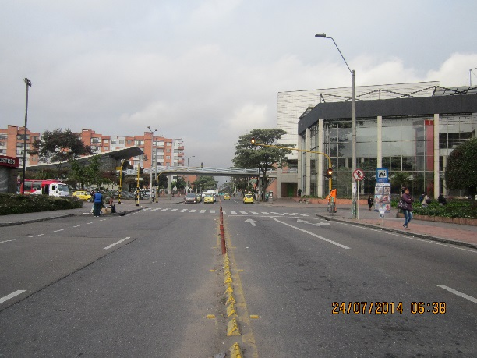 |  |  |  |  | 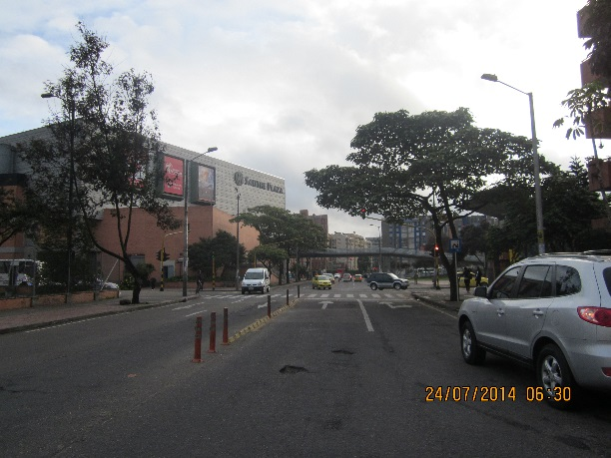

 |  | ACCESO NORTE |  |  |  |  | ACCESO SUR

 |  | 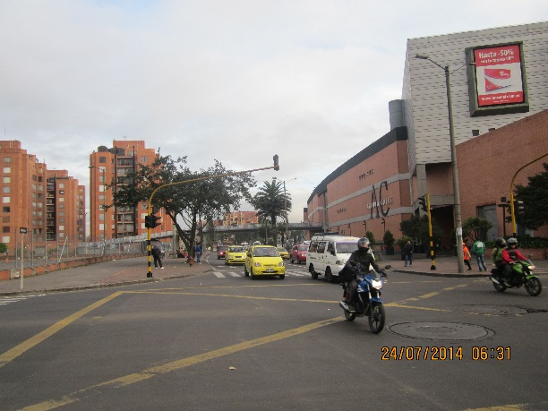 |  |  |  |  | 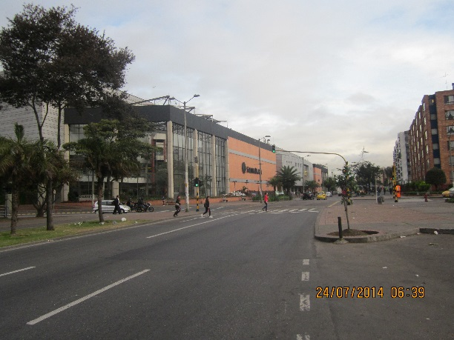

 |  | ACCESO OCCIDENTE |  |  |  |  | ACCESO ORIENTE

